关系图
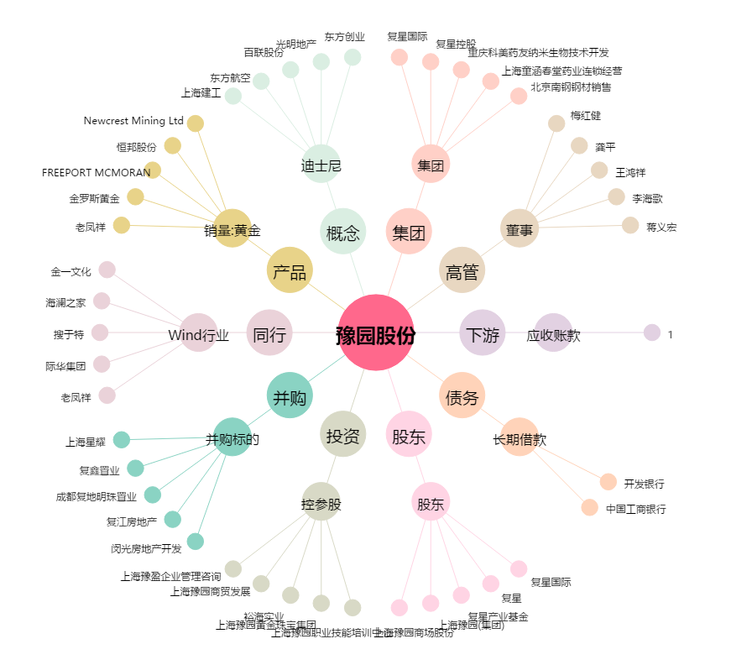
豫园股份[600655.SH] - 关系概览图

